明细
货物政采下单明细 单位：元
序号 | 名称 | 材质规格 | 图片 | 数量 | 单位 | 单价 | 合计 | 质保期
1 | 运动员更衣柜 | 规格：1850*900*420mm（±20mm）；（二门更衣柜10组，四门更衣柜20组，五门更衣柜6组，六门更衣柜24组） 1.优质鞍钢一级冷轧钢板厚度≧0.6mm； 2.所有焊接部位均采用点焊焊点牢固、平滑、美观，无气泡和漏焊、假焊现象。 3.涂饰：柜面采用绿色环保型环氧聚酯粉末静电喷塑，使用时无异味。 衣柜符合GB/T3325-2024国家标准，通过ISO9001:2008质量管理体系认证、环境管理体系认证、职业健康管理体系认证等。表面具有防有机溶剂侵鉵、防潮、防锈、防尘、防静电等功能。 4.锁具：品牌锁具，安全系数高。 5.扣手：铝合金拉手，精致美观，经久耐用。 6.结构：边框：≧25mm。二门更衣柜、四门更衣柜、六门更衣柜内部门内一挂衣杆，一层板，一镜子；五门更衣柜内部左边上下对开门，内部各一层板，右边单开门，内部一层板，一衣杆，一镜子。 7.承重能力：层板承重能力≧35kg。 （★提供具有CMA/CNAS的检测机构出具的测试报告复印件） |  | 60 | 组

2 | 运动员休息椅 | 材质：全铝合金型材精制而成；防锈环保、永不生锈；使用不锈钢304螺丝进行连接。 工艺：表面磷化后经超耐候户外聚酯粉末静电喷涂处理工艺，全天候全方位抗锈。 特点：扶手两侧加配挡板设计，整体更显美观高档；座位与靠背采用推进式导轨组合安装设计，拆装方便；重量轻，承重力强；椅脚管套采用高弹橡胶保护设计，预防损坏地面； 舒适：座椅设计结合人体工程学，靠背设计高度贴合腰部更舒适。 规格：L2020mm×W680mm×H825mm（±20mm） 颜色：墨绿（颜色可定制） 1、铝型材需提供由国家第三方检测机构出具的通过检测中心检测报告，力学性能需达到以下标准：抗拉强度≧160MPa；屈服强度：≧110MPa，断后伸长率：≧8%。 2、铝型材需符合GB/T5237.5-2017标准要求，经落砂试验后，磨耗系数≥1.6，经耐硝酸性试验后，单色膜层的色差值≤5.0，经耐盐酸性试验后，膜层表面应无气泡或其他明显变化，经耐砂浆性试验后，膜层表面应无脱落或其他明显变化。 （★提供具有CMA/CNAS的检测机构出具的测试报告复印件） |  | 16 | 个
3 | 竞赛档案柜 | 规格：1850*850*390mm（±20mm）； 1.优质一级冷轧钢板裸板厚度≧0.6mm结合； 2.所有焊接部位均采用点焊、焊点牢固、平滑、美观，无气泡和漏焊、假焊现象。 3.涂饰：柜面采用绿色环保型环氧聚酯粉末静电喷塑，塑粉符合HG/T 2006-2022《热固性和热塑性粉末涂料》GB18581-2020《木器涂料中有害物质限量》HG/T3950-2007《抗菌涂料》，通过ISO9001:2008质量管理体系认证、环境管理体系认证、职业健康管理体系认证等。表面具有防有机溶剂侵鉵、防潮、防锈、防尘、防静电等功能。 4.锁具：品牌锁具，安全系数高。 5.扣手：铝合金拉手，精致美观，经久耐用。 6.结构：≤12mm窄边框设计。上部为两扇玻璃对开门，内置两块活动隔板，下部为钢制对开门，内置一块活动隔板。中间设加强筋板，钢板门内设加强筋。 7.承重能力：层板承重能力≧35kg。 |  | 30 | 组
4 | 竞赛器材 置物架 | 规格：长2000*宽60*高2000mm（±20mm）； 1、颜色：蓝色/白色/灰色（实际以客户最终确定颜色为准）；层数：4层； 2、采用优质冷轧钢板制作，经过酸洗、磷化、除油、除锈等13道工位处理后静电粉末喷涂而成。以蝴蝶孔结构依靠货物自重进行锁紧； 3、立柱：≥ 80*40*1.5mm，横梁：≧80*40*1.5mm，层板采用≥ 1.0mm高强钢板制作，底部间距≤100mm, 增加宽度≧50mm的加强筋.四层可调节高度层板,每层承重不低于500公斤，可灵活选择侧封、背封。 （★提供具有CMA/CNAS的检测机构出具的检测报告复印件） |  | 16 | 组
5 | 竞赛管理 办公室沙发 | 一、沙发规格：1030*820*830mm（±20mm） 沙发材质：1.面料：采用绒布，纤维韧性强、抗拉扯，耐磨抗造，。 2.填充：采用记忆海绵符合《通用软质聚氨酯泡沫塑料》、《办公家具办公椅》及《2025年家具及家具用原辅材料抽样检验实施方案》标准要求. 二、茶几规格：430*730*510mm（±20mm） 1.饰面：采用优质环保木皮符合《木材工业用单板》，《室内装饰装修材料—人造板及其制品中甲醛释放量》检验标准；甲醛释放量≤0.124mg/m³。 2.基材：中密度纤维板符合《中密度纤维板》、《室内装饰装修材料 人造板及其制品中甲醛释放限量》、《人造板及其制品甲醛释放量分级》、《环境标志产品技术要求 人造板及其制品》、《绿色产品评价 人造板和木质地板》、《家具抗菌性能的评价》、《漆膜耐菌性测定法》及《2025年家具及家具用原辅材料抽样检验实施方案》标准要求 3.油漆采用环保净味水性油漆，水性油漆符合《室内装饰装修用水性木器涂料》、《木器涂料中有害物质限量》及《2025年涂料和胶粘剂产品抽样检验实施方案》标准要求. 一套组合=12人位+9茶几 | 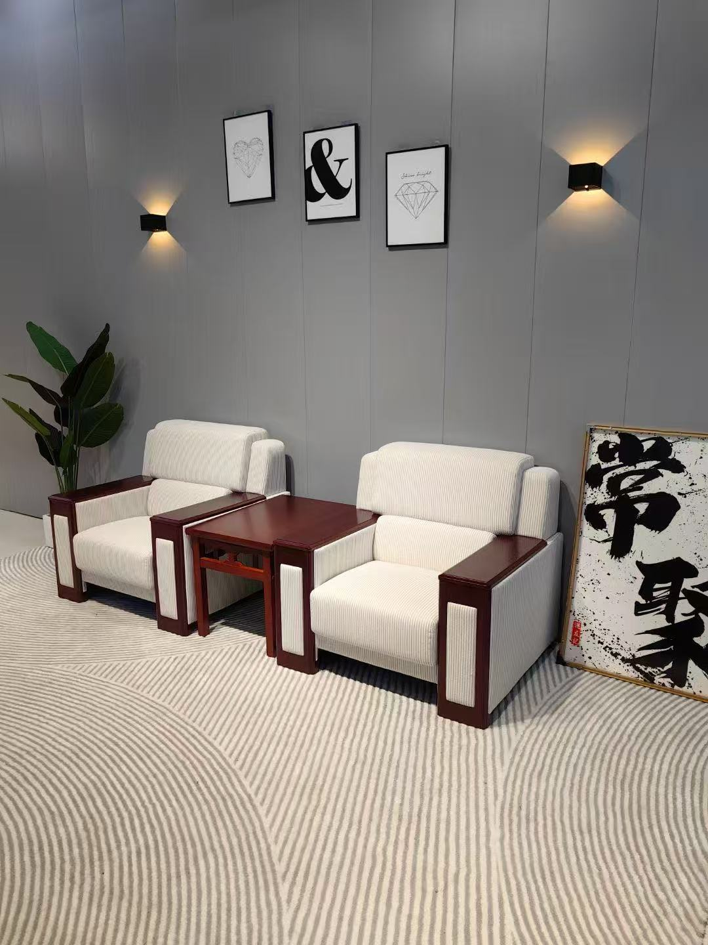 | 2 | 套
7 | 竞赛培训办公桌椅组合 | 一、办公桌规格：1400*600*750mm（±20mm）； 1.基材：三聚氰胺实木颗粒板（刨花板），符合《浸渍胶膜纸饰面纤维板和刨花板》《室内装饰材料人造板及其制品中甲醛释放限量》《人造板及其制品甲醛释放量分级》《环境标志产品技术要求人造板及其制品》《绿色产品评价人造板和木质地板》《家具抗菌性能的评价》《漆膜耐霉菌性测定法》及《2025年家具及家具用原辅材料抽样检验实施方案》等标准要求。 2.封边：PVC封边条，符合《家具用封边条技术要求》《塑料家具通用技术条件》《漆膜耐霉菌性测定法》及《2025年家具及家具用原辅材料抽样检验实施方案》检验标准。 3.铰链：五金配件：使用优质铰链配件，铰链符合《家具五金杯状暗铰链》、《轻工产品金属镀层和化学处理层的耐腐蚀试验方法乙酸盐雾试验(ASS)法》、《轻工产品金属镀层腐蚀试验结果的评价》、《人造气氛腐蚀试验盐雾试验》、《金属家具通用技术条件》及《2025年家具及家具用原辅材料抽样验实施方案》标准要求。 4.导轨：采用优质导轨，导轨符合《家具五金抽屉导轨》，《轻工产品金属层和化学处理层的耐腐蚀试验方法乙酸盐雾试验(ASS)法》，《轻工产品金属镀层腐蚀试验结果的评价》，《人造气氛腐蚀试验盐雾试验》，《金属家具通用技术条件》及《2025年家具及家具用原辅材料抽样检验实施方案》检验标准。 5.锁具：采用优质锁具符合《金属家具通用技术条件》检验标准。 二、办公椅规格：670*550*1160高（±20mm）； 1.网布：采用优质网布符合《国家纺织产品基本安全技术规范》检验标准，甲醛含量：A级:≤20mg/kg，独立扶手。 2.弓形脚架，黑色喷涂层， 3.填充：使用优质海绵，海绵符合《通用软质聚氨酯泡沫塑料》、《办公家具办公椅》及《2025年家具及家具用原辅材料抽样检验实施方案》标准要求，外观性能符合标准要求； 4.座板内实木多层板（胶合板）符合《普通胶合板》、《室内装饰装修材料人造板及其制品中甲醛释放限量》、《人造板及其制品甲醛释放量分级》、《环境标志产品技术要求人造板及其制品》、《绿色产品评价人造板和木质地板》、《家具抗菌性能的评价》、《漆膜耐霉菌性测定法》及《2025年家具及家具用原辅材料抽样验实施方案》检验标准. 5.气压棒：符合《座椅升降气弹簧技术条件》、《轻工产品金属镀层和化学处理层的耐腐蚀试验方法乙酸盐雾试验（ASS）法》、《轻工产品金属镀层腐蚀试验结果的评价》、《人造气氛腐蚀试验盐雾试验》、《金属家具通用技术条件》及《2025年家具及家具用原辅材料抽样检验实 |  | 28 | 套
8 | 竞赛办公室茶水柜 | 规格：≧800*400*800高（±20mm）； 1.基材：三聚氰胺实木颗粒板（刨花板），符合《浸渍胶膜纸饰面纤维板和刨花板》《室内装饰材料人造板及其制品中甲醛释放限量》《人造板及其制品甲醛释放量分级》《环境标志产品技术要求人造板及其制品》《绿色产品评价人造板和木质地板》《家具抗菌性能的评价》《漆膜耐霉菌性测定法》及《2025年家具及家具用原辅材料抽样检验实施方案》等标准要求。 2.封边：PVC封边条，符合《家具用封边条技术要求》《塑料家具通用技术条件》《漆膜耐霉菌性测定法》及《2025年家具及家具用原辅材料抽样检验实施方案》检验标准。 3.铰链：五金配件：使用优质铰链配件，铰链符合《家具五金杯状暗铰链》、《轻工产品金属镀层和化学处理层的耐腐蚀试验方法乙酸盐雾试验(ASS)法》、《轻工产品金属镀层腐蚀试验结果的评价》、《人造气氛腐蚀试验盐雾试验》、《金属家具通用技术条件》及《2025年家具及家具用原辅材料抽样验实施方案》标准要求。 4.导轨：采用优质导轨，导轨符合《家具五金抽屉导轨》，《轻工产品金属层和化学处理层的耐腐蚀试验方法乙酸盐雾试验(ASS)法》，《轻工产品金属镀层腐蚀试验结果的评价》，《人造气氛腐蚀试验盐雾试验》，《金属家具通用技术条件》及《2025年家具及家具用原辅材料抽样检验实施方案》检验标准。 5.锁具：采用优质锁具符合《金属家具通用技术条件》检验标准，金属件外观，电镀层表面应无剥落、返锈、毛刺，表面应无烧焦、起泡、针孔、裂纹、花斑(不包括镀彩锌)和划痕。 |  | 6 | 组
合计

